Foglio1
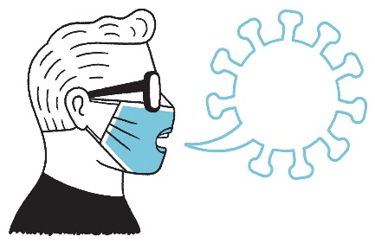 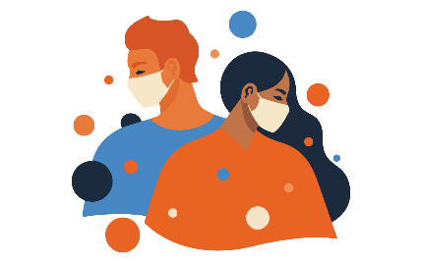 RISCHIO DI TRASMISSIONE DEL COVID-19 IN DIVERSI AMBIENTI
considerando solo gli individui asintomatici

INDOSSANDO LA MASCHERINA E AVENDO CONTATTO PER BREVE TEMPO CON ALTRI
 | IN AMBIENTE NON AFFOLLATO |  |  | IN AMBIENTE AFFOLLATO
 | ALL'APERTO, BEN VENTILATO | AL CHIUSO, BEN VENTILATO | AL CHIUSO, POCO VENTILATO | ALL'APERTO, BEN VENTILATO | AL CHIUSO, BEN VENTILATO | AL CHIUSO, POCO VENTILATO
RESTANDO IN SILENZIO | BASSO | BASSO | BASSO | BASSO | BASSO | MEDIO
PARLANDO | BASSO | BASSO | BASSO | BASSO | BASSO | MEDIO
URLANDO O CANTANDO | BASSO | BASSO | MEDIO | MEDIO | MEDIO | ALTO

INDOSSANDO LA MASCHERINA E AVENDO CONTATTO PER LUNGO TEMPO CON ALTRI
 | IN AMBIENTE NON AFFOLLATO |  |  | IN AMBIENTE AFFOLLATO
 | ALL'APERTO, BEN VENTILATO | AL CHIUSO, BEN VENTILATO | AL CHIUSO, POCO VENTILATO | ALL'APERTO, BEN VENTILATO | AL CHIUSO, BEN VENTILATO | AL CHIUSO, POCO VENTILATO
RESTANDO IN SILENZIO | BASSO | BASSO | MEDIO | BASSO | MEDIO | ALTO
PARLANDO | BASSO | BASSO | MEDIO | MEDIO | MEDIO | ALTO
URLANDO O CANTANDO | BASSO | MEDIO | ALTO | MEDIO | ALTO | ALTO

SENZA LA MASCHERINA E AVENDO CONTATTO PER BREVE TEMPO CON ALTRI
 | IN AMBIENTE NON AFFOLLATO |  |  | IN AMBIENTE AFFOLLATO
 | ALL'APERTO, BEN VENTILATO | AL CHIUSO, BEN VENTILATO | AL CHIUSO, POCO VENTILATO | ALL'APERTO, BEN VENTILATO | AL CHIUSO, BEN VENTILATO | AL CHIUSO, POCO VENTILATO
RESTANDO IN SILENZIO | BASSO | BASSO | MEDIO | MEDIO | MEDIO | ALTO
PARLANDO | BASSO | MEDIO | MEDIO | MEDIO | ALTO | ALTO
URLANDO O CANTANDO | MEDIO | MEDIO | ALTO | ALTO | ALTO | ALTO

SENZA LA MASCHERINA E AVENDO CONTATTO PER LUNGO TEMPO CON ALTRI
 | IN AMBIENTE NON AFFOLLATO |  |  | IN AMBIENTE AFFOLLATO
 | ALL'APERTO, BEN VENTILATO | AL CHIUSO, BEN VENTILATO | AL CHIUSO, POCO VENTILATO | ALL'APERTO, BEN VENTILATO | AL CHIUSO, BEN VENTILATO | AL CHIUSO, POCO VENTILATO
RESTANDO IN SILENZIO | BASSO | MEDIO | ALTO | MEDIO | ALTO | ALTO
PARLANDO | MEDIO | MEDIO | ALTO | ALTO | ALTO | ALTO
URLANDO O CANTANDO | MEDIO | ALTO | ALTO | ALTO | ALTO | ALTO

Collaboratori e fonti: Questo articolo è stato adattato da una rapida revisione intrapresa nell'ambito dell'Oxford COVID-19 Evidence Service (https://www.cebm.net/covid-19/what-is-the-evidence-to-support-the-2-metre-social-distancing-rule-to-reduce-covid-19-transmission/); tutti gli autori contribuirono al suo sviluppo e approvavano il manoscritto finale.

Questa tabella e' stata pubblicata anche in una pubblicazione Inail del 2021
La trasposizione della tabella in questo foglio excel e' stata realizzata dal Geom.Benni Paolo

